2019_03_data
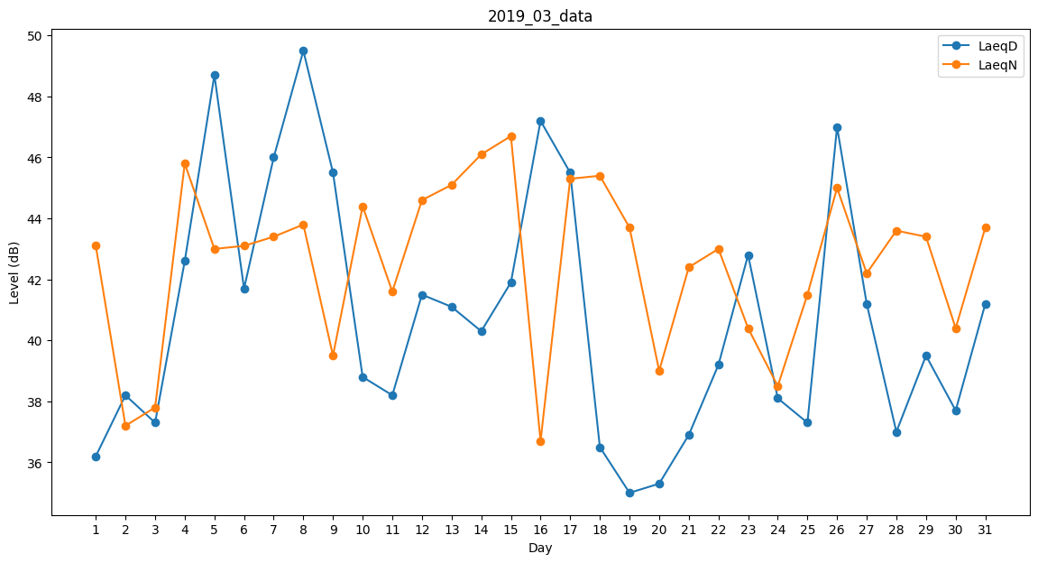
Day | LaeqD | LaeqN
1 | 36.2 | 43.1
2 | 38.2 | 37.2
3 | 37.3 | 37.8
4 | 42.6 | 45.8
5 | 48.7 | 43
6 | 41.7 | 43.1
7 | 46 | 43.4
8 | 49.5 | 43.8
9 | 45.5 | 39.5
10 | 38.8 | 44.4
11 | 38.2 | 41.6
12 | 41.5 | 44.6
13 | 41.1 | 45.1
14 | 40.3 | 46.1
15 | 41.9 | 46.7
16 | 47.2 | 36.7
17 | 45.5 | 45.3
18 | 36.5 | 45.4
19 | 35 | 43.7
20 | 35.3 | 39
21 | 36.9 | 42.4
22 | 39.2 | 43
23 | 42.8 | 40.4
24 | 38.1 | 38.5
25 | 37.3 | 41.5
26 | 47 | 45
27 | 41.2 | 42.2
28 | 37 | 43.6
29 | 39.5 | 43.4
30 | 37.7 | 40.4
31 | 41.2 | 43.7

